Hoja2

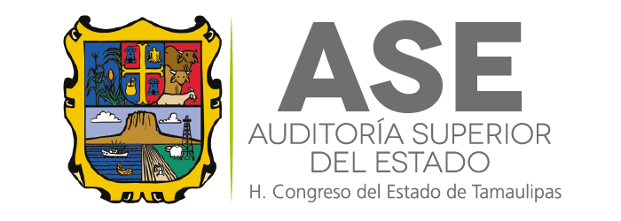
Auditoría Superior del Estado
Cuenta Pública 2023
Estado Analítico del Activo
Del 01 de Enero al 31 de Diciembre de 2023
(Cifras en Pesos)

 | Concepto | Saldo Inicial | Cargos del Periodo | Abonos del Periodo | Saldo Final | Variación del Periodo
 |  | 1 | 2 | 3 | 4 =(1+2-3) | (4-1)

 | ACTIVO

 | Activo Circulante | 8,224,343 | 246,253,782 | 244,245,934 | 10,232,191 | 2,007,848

 | Efectivo y Equivalentes | 4,807,874 | 125,504,993 | 123,592,127 | 6,720,740 | 1,912,866
 | Derechos a Recibir Efectivo o Equivalentes | 3,416,439 | 120,326,000 | 120,231,018 | 3,511,421 | 94,982
 | Derechos a Recibir Bienes o Servicios | 30 | 422,789 | 422,789 | 30 | 0
 | Inventarios | 0 | 0 | 0 | 0 | 0
 | Almacenes | 0 | 0 | 0 | 0 | 0
 | Estimación por Pérdida o Deterioro de Activos Circulantes | 0 | 0 | 0 | 0 | 0
 | Otros Activos Circulantes | 0 | 0 | 0 | 0 | 0

 | Activo No Circulante | 2,639,184 | 2,272,537 | 2,605,150 | 2,306,571 | -332,613

 | Inversiones Financieras a Largo Plazo | 0 | 0 | 0 | 0 | 0
 | Derechos a Recibir Efectivo o Equivalentes a Largo Plazo | 0 | 0 | 0 | 0 | 0
 | Bienes Inmuebles, Infraestructura y Construcciones en Proceso | 0 | 0 | 0 | 0 | 0
 | Bienes Muebles | 20,090,757 | 1,799,191 | 1,263,482 | 20,626,466 | 535,709
 | Activos Intangibles | 4,997,812 | 0 | 0 | 4,997,812 | 0
 | Depreciación, Deterioro y Amortización Acumulada de Bienes | -22,449,385 | 473,346 | 1,341,668 | -23,317,707 | -868,322
 | Activos Diferidos | 0 | 0 | 0 | 0 | 0
 | Estimación por Pérdida o Deterioro de Activos no Circulantes | 0 | 0 | 0 | 0 | 0
 | Otros Activos no Circulantes | 0 | 0 | 0 | 0 | 0

 | TOTAL DEL ACTIVO | 10,863,527 | 248,526,319 | 246,851,084 | 12,538,762 | 1,675,235

Bajo protesta de decir verdad declaramos que los Estados Financieros y sus Notas, son razonablemente correctos y son responsabilidad del emisor

